test_schema.uk_multiple2
テーブル
test_schema.uk_multiple2

カラム | c1 | c2 | c3 | c4 | c5
コメント
型 | nchar(10) | nchar(10) | nchar(10) | nchar(10) | nchar(10)
NULL可 | N | Y | Y | Y | Y
デフォルト値
PRIMARY KEY | ○
UNIQUE KEY |  | 1 3 | 2 4 | 5 | 6
FOREIGN KEY
1
2
3
4
5
6
7
8
9
10

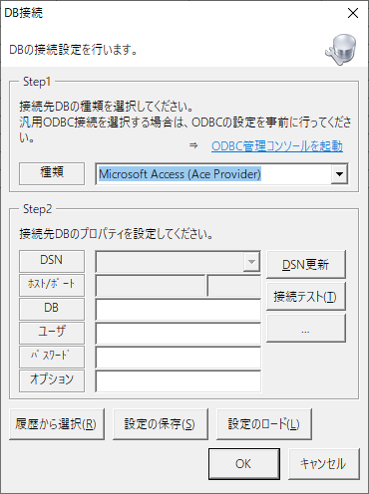
 |  |  |  |  |  | 名称 | ホスト/ポート or DSN | DB | ユーザー | オプション | If labelProp%no% <> "" Then label1 = CallByName(var, labelProp%no%, VbGet) m_control.list(m_control.listCount - 1, %num%) = label%no% End If | 1 | 0 | If labelProp1 <> "" Then label1 = CallByName(var, labelProp1, VbGet) m_control.list(m_control.listCount - 1, 0) = label1 End If
 |  |  |  |  |  |  |  |  |  |  |  | 2 | 1 | If labelProp2 <> "" Then label1 = CallByName(var, labelProp2, VbGet) m_control.list(m_control.listCount - 1, 1) = label2 End If
 |  |  |  |  |  |  |  |  |  |  |  | 3 | 2 | If labelProp3 <> "" Then label1 = CallByName(var, labelProp3, VbGet) m_control.list(m_control.listCount - 1, 2) = label3 End If
 |  |  |  |  |  |  |  |  |  |  |  | 4 | 3 | If labelProp4 <> "" Then label1 = CallByName(var, labelProp4, VbGet) m_control.list(m_control.listCount - 1, 3) = label4 End If
 |  |  |  |  |  |  |  |  |  |  |  | 5 | 4 | If labelProp5 <> "" Then label1 = CallByName(var, labelProp5, VbGet) m_control.list(m_control.listCount - 1, 4) = label5 End If
 |  |  |  |  |  |  |  |  |  |  |  | 6 | 5 | If labelProp6 <> "" Then label1 = CallByName(var, labelProp6, VbGet) m_control.list(m_control.listCount - 1, 5) = label6 End If
 |  |  |  |  |  |  |  |  |  |  |  | 7 | 6 | If labelProp7 <> "" Then label1 = CallByName(var, labelProp7, VbGet) m_control.list(m_control.listCount - 1, 6) = label7 End If
 |  |  |  |  |  |  |  |  |  |  |  | 8 | 7 | If labelProp8 <> "" Then label1 = CallByName(var, labelProp8, VbGet) m_control.list(m_control.listCount - 1, 7) = label8 End If
 |  |  |  |  |  |  |  |  |  |  |  | 9 | 8 | If labelProp9 <> "" Then label1 = CallByName(var, labelProp9, VbGet) m_control.list(m_control.listCount - 1, 8) = label9 End If
 |  |  |  |  |  |  |  |  |  |  |  | 10 | 9 | If labelProp10 <> "" Then label1 = CallByName(var, labelProp10, VbGet) m_control.list(m_control.listCount - 1, 9) = label10 End If

Sheet1
